Hoja1
SECCIÓN | MUJERES
NOMBRE DEL LIBRO | MADRES EN CONTACTO
AUTOR | DORA INES GRAJALES DE ZAPARA
NUMEROS DE PAGINAS | 92
PRECIO | $ 8,000
EDITORIAL | LIBROS EDÉN
TIPO DE PRESENTACIÓN | TAPA DURA
TAMAÑO | 14X19 cm
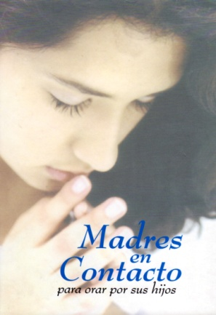
IMAGEN DEL LIBRO

RESEÑA | MADRES ORAN LAS MISMAS PALABRAS DE DIOS PARA CADA HIJO, CADA SITUACIÓN Y CADA ETAPA DE SU VIDA

